상품제안서
USB고급자개볼펜2종세트- 한마리용 | 상품코드: S17502

 |  |  |  |  |  |  | 02-713-8555 | www.synergygift.co.kr
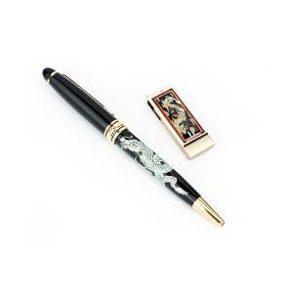

【상세/제작정보】

【인쇄/포장옵션】 | 레이저 2곳 / 포장지포장

【공급단가】 | 수량 | 30~ | 100~ | 500~ | 1,000~ | 3,000~
*VAT별도 | 8G | 22,500원 | 21,960원 | 21,060원 | 20,520원 | 19,980원
 | 16G | 23,120원 | 22,570원 | 21,640원 | 21,090원 | 20,530원
 | 32G | 25,620원 | 25,010원 | 23,980원 | 23,370원 | 22,750원

【상품 URL】 | https://www.synergygift.co.kr:443/src/goods_detail.php?gdno=33

